Задание 1
 | Комментарий
1. Почему практики тест-дизайна нельзя применять сразу после получения требований?
Потому что сначала необходимо провести тест-анализ требований. Декомпозировать требования, визуализировать их и найти серые зоны.
2. В какой ситуации классы эквивалентности и граничные значения могут существовать по отдельности? Аргументируй свой ответ и приведи примеры.
КЭ могут быть представлены в виде диапазона и набора значений. Диапазон — интервал чисел с границами: например, 2—25. Набор значений — множество значений, каждое прописано в требованиях.Определить границы можно только у классов, которые представляют собой диапазон, а не набор значений. Пример: конкретные даты определенных событий ВОВ - 30 мая 1942 (Создание Центрального Штаба партизанского движения), 6 ноября 1943 (Освобождение столицы Украины Киева), 3 июля 1944 (Освобождение столицы Белоруссии Минска).
3. Что такое эквивалентность? Что такое класс эквивалентности?
Эквивалентность - схожесть объектов по какому-либо признаку. КЭ - набор значений, которые приложение обработает одинаково.
4. Можно ли исключить проверку в середине диапазона в пользу проверок на границах, входящих в диапазон? Аргументируй свой ответ.
Можно, если диапазон маленький и значение в середине диапазона будет совпадать со значениями на границах, входящих в диапазон. Например диапазон 9-12.
5. Представь, что тебе нужно протестировать форму: у каждого поля есть валидатор. Результат работы формы зависит от комбинации данных в полях. Какие практики тест-дизайна следует применить и почему? Аргументируй свой ответ.
Выделить КЭ и ГЗ, потому что как раз данные техники применяются при тестировании форм полей ввода для проверки всех возможных валидных значений. Также можно провести негативные проверки, чтобы проверить и невалидные значения. Так как результат работы формы зависит от комбинации данных в полях, то можно использовать таблицу принятия решений, чтобы выполнить все возможные отдельные комбинации каждой пары входных параметров, а для ее оптимизации использовать попарное тестирование.
6. Какими способами можно оптимизировать количество проверок при работе с таблицами принятия решений? Аргументируй свой ответ.
Если в таблице содержатся идентичные столбцы, то делать одну и ту же проверку несколько раз не имеет смысла, поэтому их можно удалить. Можно воспользоватсья техникой попарного тестирования и проверить только те случаи, в которых каждая пара параметров встречается хотя бы раз. При этом мы сокращаем количество тестов, но все равно сохраняем качество тестирования.
7. Опиши, чем чек-лист отличается от тест-кейсов. Приведи примеры, где применяют и то, и другое.
Чек-лист - список проверок функциональности системы без их подробного описания по шагам, а тест-кейсы - список проверок с названиями и подробным описанием шагов для выполнения данных проверок. И то, и другое применяют на проектах, когда с помощью чек-листов проверяют общую функциональность системы, а для особо сложных случев проверок могут использовать тест-кейсы, когда по названию проверки непонятно какие именно действия необходимо предпринять.
8. Как правильно составить баг-репорт? Какие элементы баг-репорта — обязательные? Почему?
В баг-репорте обязательно в названии правильно указать в каком месте приложения, какая ошибка и как воспроизводится. Обязательно указать ID баг-репорта. В самом баг-репорте можно указать описание(подробнее, чем в названии). Далее шаги для воспроизведения ошибки. Ожидаемый результат. Фактический результат. Окружение. Приложить скрины, либо запись экрана. Указать приоритет, серьезность бага. Красным цветом выделил обязательные элементы. Без них разработчику будет сложно понять и воспроизвести баг, а значит он потратит больше времени на его исправление.
9. По каким правилам составляют заголовок баг-репорта? Что будет, если составить заголовок неправильно?
Заголовок баг-репорта составляют по правилу Где?Что?Когда?, т.е. в каком месте приложения присуствует баг, в чем именно он заключается и при каких условиях воспроизводится. Если составить заголовок неправильно, то в дальнейшем при поиске багов в общем списке будет сложно ориентироваться и искать нужный баг, а так же разработчику или тестировщику в дальнейшем нужно будет проваливаться внутрь каждого бага и смотреть описание, чтобы понять что это за баг.
10. Из чего состоит клиент-серверная архитектура приложения? Кратко опиши функциональность каждого элемента.
Клиент-серверная архитектура состоит из клиента, сервера и интернета. Клиент - система, которая отправляет запрос на сервер для отображения пользователю запрашиваемой информации. Сервер - система, которая отбрабатывает пришедний от клиента запрос и отправляет ему ответ. Интернет - система, с помощью которой клиент и сервер обмениваются информацией.
11. Опиши этапы обработки запроса после того, как в адресную строку браузера вводят URL: https://yandex.ru.
1. Браузер отправляет запрос к DNS серверам. 2. Устанавливается соедниенеие с нужным сервером. 3. Браузер отправляет на найденный сервер HTTP-запрос, чтобы получить данные для отображения страницы. 4. Сервер обрабатывает запрос. 5. Сервер отправляет ответ браузеру. 6. Браузер обрабатывает ответ и формирует отображение на странице.
12. Что такое кэш? Зачем он нужен? Какое правило нужно соблюдать при работе с кэшем в тестировании?
Кэш - это данные различных изображений, аудио и видеофайлов, CSS, HTML, JS-файлов, которые сохраняются на компьютере, когда мы открываем веб-страницы. Он нужен для повышения скорости открытия веб-страниц, т.к. данные не будут загружаться повторно с сервера. Перед тестированием новых версий приложений необходимо чистить кэш браузера.
13. Ты знаешь, что есть протоколы HTTP и HTTPS. - Чем отличаются HTTP и HTTPS? В каких случаях не стоит пользоваться HTTP? - Из каких компонентов состоит HTTP запрос: за что отвечает каждый? - Какие HTTP-методы ты знаешь? За что они отвечают? Приведи примеры применения разных методов. - Что такое код HTTP-ответа? Какие коды бывают?
- HTTPS - защищенный протокол передачи данных, а HTTP - обычный протокол передачи данных. HTTPS используется при передаче личной информации, например при передаче информации о банковской карте. - HTTP состоит из 1) стартовой строки - метод запроса, путь до ресурса и версия протокола. 2) заголовка - в нем передается дополнительная информация от фронта к бэку. 3) тела сообщения - данные, которые передает фронт. - Методы: 1) GET - зпрашиваем информацию у бэка(посмотреть статус заказа) 2) POST - отправляем информацию на бэк(создание заказа) 3) PUT - изменяем данные на бэке(принять заказ) 4) DELETE- удаляем данные на бэке(удалить заказ) - Код HTTP-ответа - трезначное число, которое показывает как сервер обработал наш запрос. Коды бывают 1) Инфомационные 1хх 2) Успешный результат 2хх 3) Перенаправление 3хх 4) Ошибки клиента 4хх 5) Ошибки сервера 5хх
14. Опиши, из каких компонентов может состоять URL. За что отвечает каждый из них?
1) Схема - протокол для передачи данных(HTTP/HTTPS) 2) Логин, пароль - чтобы серверу знать с какими правами пользователь к нему обращается 3) @ - отделяет логин, пароль от имени хоста, порта. Если логин, пароль не указывают, то и @ не указывают. 4) Имя хоста, порт - домен или IP-адрес сервера, которому обращаемся. 5) Путь - путь до ресурса, как путь к файлам в системе. 6) Параметры запроса - указываются дополнительные параметры запроса в виде ключ=значение 7) Якорь - дополнительный указатель, чтобы сразу попасть на нужную часть страницы.
15. Какие виды мобильных приложений бывают? В чём особенность каждого?
Веб - их не нужно устанавливать на мобильное устройство, запускаются через браузер и работают по клиент-серверной архитектуре. Нативные - нужно устанавливать на мобильное устройство, используя специальный установочный файл. Они более производительны, т.к. используют память и процессор мобильного устройства. Гибридные - объединяет свойства веб и нативных приложений. Устанавливается на устройство через специальный файл. Пишут отдельно под каждую платформу.
16. Чем эмулятор отличается от реального устройства? Кратко опиши недостатки и преимущества при тестировании.
На эмуляторе можно произвести все те же проверки, что и на реальном устройстве, но производительность эмулятора ограничена производительностью компьтера, на котором он используется и эмулятор не умеет использовать гироскоп. Основное преимущество эмуляторов в том, что можно быстро выбрать требуемую версию ОС и разрешение экрана, задать различные параметры многих реальных устройств и автоматизировать тестирование интерфейса.
17. Проверь, есть ли ошибки в JSON Если да, напиши номер строки с ошибкой, опиши ошибку и предложи исправление.

Ссылка на иллюстрацию:
https://code.s3.yandex.net/qa/schemes/diploma-29.png
03) Должны быть кавычки "value": "Файл", 04) Должна открываться скобочка "list": { 15) Должно быть двоеточие "save_as_doc": 20) Должна открываться скобочка "onclick": { 29) Должна закрываться скобочка }
18. Что такое реляционная база данных? Чем она отличается от нереляционной?
Реляционная база данных - БД, в которой данные хранятся в виде таблиц, таблицы имеют свою структуру и связаны между собой. Отличие в том, что нереляционные базы состоят из множества разнородных документов без четких связей и они не поддрежтвают SQL запросы. Они менее надежны и высок риск потери информации.
19. Напиши, какие виды JOIN бывают. В чем особенность каждого?
INNER JOIN - возвращаются строки строго на пересечении двух таблиц LEFT OUTER JOIN - возвращаются все строки левой таблицы RIGHT OUTER JOIN - возвращаются все строки правой таблицы FULL OUTER JOIN - возвращаются все строки левой и правой таблиц
Исходные данные для заданий ниже Ты тестируешь сервис, который доставляет еду за 30 минут. Пока это маленький стартап, поэтому ты работаешь всего с четырьмя таблицами: Orders — все доставленные заказы; ORDERS_ID — ID заказов, int; USER_ID — ID пользователей, int; EMPLOYEE_ID — ID сотрудников, int; DELIVERY_TIME — время доставки в минутах, int; ITEMS — список товаров, char; Users — пользователи; USER_ID — ID пользователей, int; FULL_NAME — полное ФИО пользователя, char; PHONE — номер телефона пользователя, char; ADDRESS — адрес пользователя, char; Employees — работники; EMPLOYEE_ID — ID сотрудника, int; FIRST_NAME —имя сотрудника, char; LAST_NAME — фамилия сотрудника, char; PHONE — телефон сотрудника, char; JOB_ID — ID специализации, int; Jobs — типы работ в сервисе JOB_ID — ID специализации, int; JOB_TYPE — тип специализации, char; HOURS — число рабочих часов в неделю, int; SALARY — зарплата сотрудника с данной специализацией в рублях, int;

Ссылка на иллюстрацию:
https://code.s3.yandex.net/qa/schemes/diploma-33.png

20. В службу поддержки пришло много жалоб: заказы, в которых есть гречка, доставляют почти час, хотя сервис обещает успеть в 30 минут. Проверь, действительно ли курьеры опаздывают. Выбери все заказы, где есть хотя бы один товар - «гречка» и время доставки свыше 30 минут. В результирующей таблице должны быть ID заказов и ID курьеров. В ответе приложи SQL-запрос.
SELECT ORDERS_ID. EMPLOYEE_ID FROM Orders WHERE ITEMS = "гречка" AND DELIVERY_TIME > 30;
21. Менеджер предложил добавить новую функциональность в продукт: мониторинг, который показывает самых активных клиентов за всё время работы компании. Проверь, что список пользователей корректно выводится на экран. На этом этапе разработки достаточно проверить только ID клиентов. Выбери пять самых активных клиентов по количеству заказов. В результирующую таблицу выведи ID каждого пользователя и число заказов. Отсортируй данные по убыванию числа заказов, выбери пять самых активных клиентов. В ответе приложи SQL-запрос.
SELECT USER_ID, COUNT(ORDERS_ID) AS orders_count FROM Orders ORDER BY orders_count DESC LIMIT 5;
22. Из бухгалтерии пришёл баг-репорт: зарплаты сотрудников рассчитываются некорректно. Оказалось, что почти все ошибки в расчётах — в расчётных листах менеджеров. Выведи список ID всех сотрудников, у которых в специализации содержится «менеджер», с зарплатой больше 70 000 рублей. В ответе приложи SQL-запрос.
SELECT Employees.EMPLOYEE_ID FROM Employees INNER JOIN Jobs ON Employees.JOB_ID = Jobs.JOB_ID WHERE Jobs.JOB_TYPE LIKE %менеджер% AND Jobs.SALARY > 70000;
23. Изучи три ситуации и ответь на вопрос: стоит ли писать автотесты в этом случае? Аргументируй свой ответ. 1) Проект существует давно, у него написано много ручных тестов. 2) Проект временный: продлится всего несколько месяцев. 3) Проект нестабилен: в функциональность часто вносят изменения.
1) Да, в данном случае стоит писать автотесты, т.к. они позволят сократить затраты времени и средств на тестирование руками большого числа уже написанных тестов. 2) В данном случае нет смысла писать автотесты, т.к. на это будет затрачено много времени и средств, а проект временный и данные тесты больше не пригодятся после закрытии проекта. 3) В этом случае нет смысла писать автотесты, т.к. в функциональность часто вносят изменения, а это значит, необходимо часто переписывать уже готовые чек-листы и тест-кейсы. При ручном тестировании вносить изменения в данные тесты будет намного эффективнее, чем постоянно поддерживать и вносить изменения в автотесты.

Задание 2 артефакты
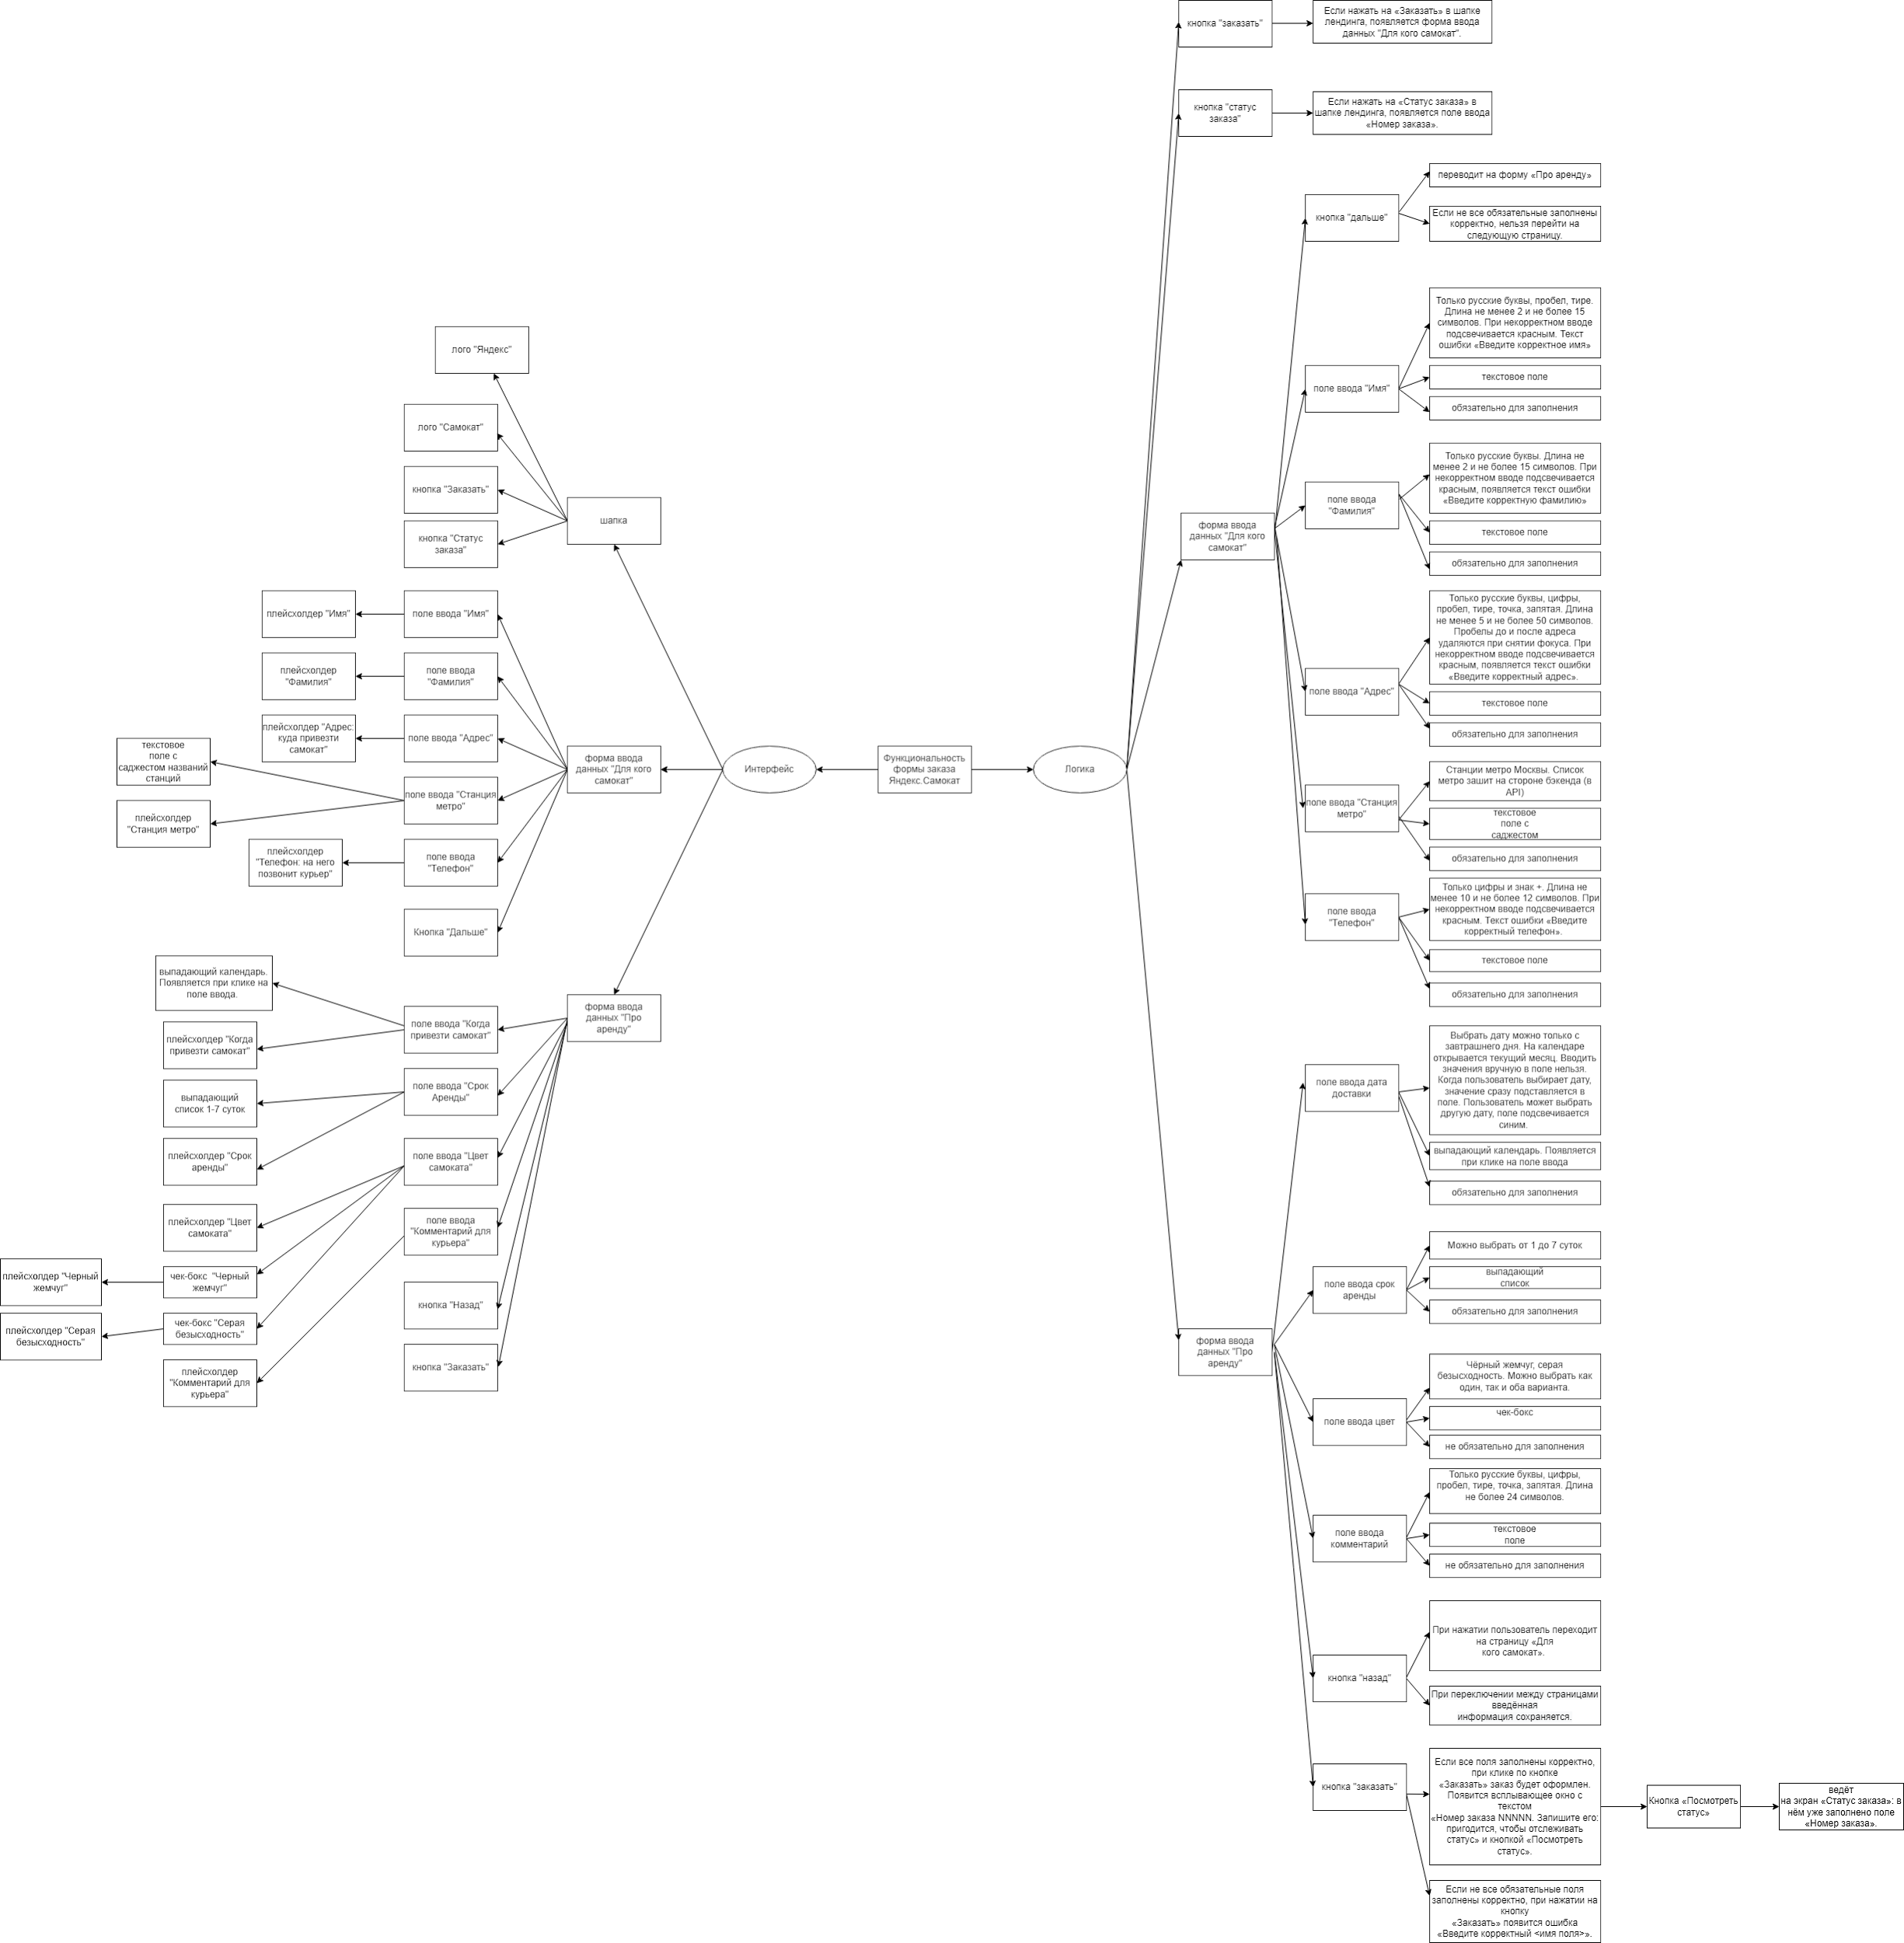
Скриншоты

mindmap | // вставь ссылку или картинку | https://drive.google.com/file/d/12iH54meomrki8-zPKhrqKUac6qxG-2Cz/view?usp=sharing

